Table des matières
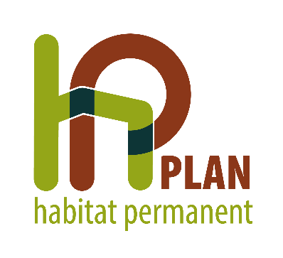

 |  |  |  | ETAT DES LIEUX 2023

PLAN HP de |  |  | CHIMAY

Table des matières:
1. | EQUIPEMENTS HP
2. | EQUIPEMENTS NON RECONVERTIBLES EN HABITAT VERT
2.1. |  | PUBLIC HP ET HABITAT
2.2. |  | ENTRÉES AU COURS DE L'ANNÉE 2023
2.3. |  | DÉPARTS AU COURS DE L'ANNÉE 2023
2.4. |  | RELOGEMENTS EN LOGEMENT TRADITIONNEL PRIVÉ OU D'UTILITÉ PUBLIQUE AU COURS DE L'ANNÉE 2023
3. | VALIDATION DE L'ÉTAT DES LIEUX

